Blad1
CUBOCTAHEDRON
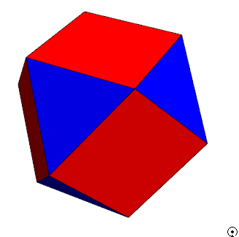

 |  | KNOPEN | 12
 |  | FACETTEN | 14
 |  | BOGEN | 24

 | EULER KARAKTERISTIEK |  | = #KNOPEN + #FACETTEN - #BOGEN
 |  |  | = 12 + 14 - 24
 |  |  | = 2

grote rhombicuboctahedron

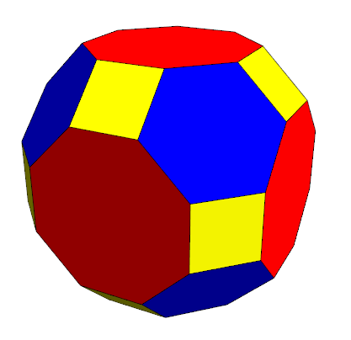

 |  | KNOPEN | 48
 |  | FACETTEN | 26
 |  | BOGEN | 72

 | EULER KARAKTERISTIEK |  | = #KNOPEN + #FACETTEN - #BOGEN
 |  |  | = 48 + 26 - 72
 |  |  | = 2

